상품제안서
[트로피] sc-22 | 상품코드: S18415

 |  |  |  |  |  |  | 02-713-8555 | www.synergygift.co.kr
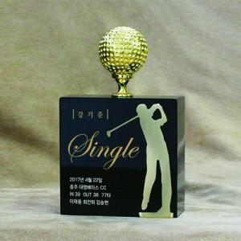

【상세/제작정보】

【인쇄/포장옵션】 | 풀칼라 / 별도문의

【공급단가】 | 수량 | 3~ | 30~ | 50~ | 100~ | 500~
*VAT별도 | 단가 | 160,650원 | 154,700원 | 148,750원 | 142,800원 | 139,230원

【상품 URL】 | https://www.synergygift.co.kr:443/src/goods_detail.php?gdno=13870

